Sheet2
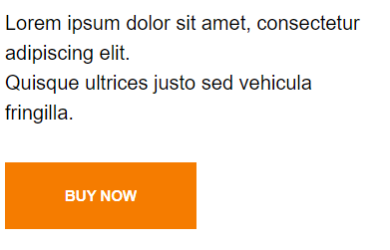

hinh 1

 | Hình sản phẩm | Hình mẫu

